关系图
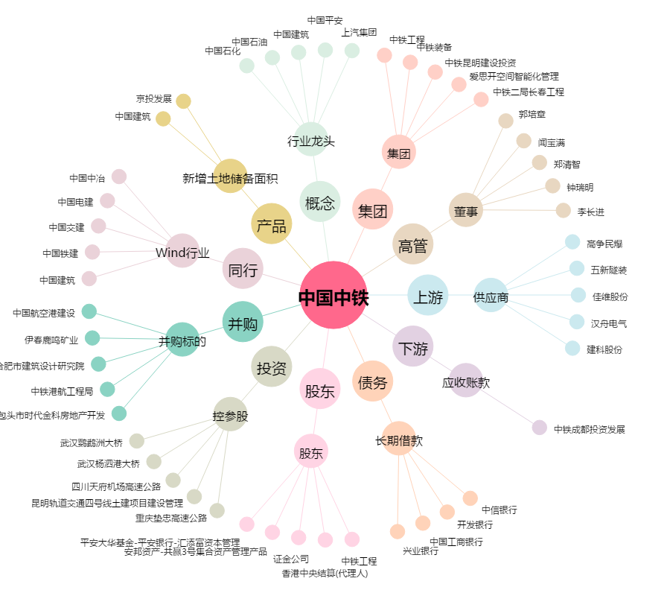
中国中铁[601390.SH] - 关系概览图

